CLR
C#/VB/F#
高级语言
人类语言
对应的
编译器
编译
DLL/EXE
CLR/JIT
机器码
01010101
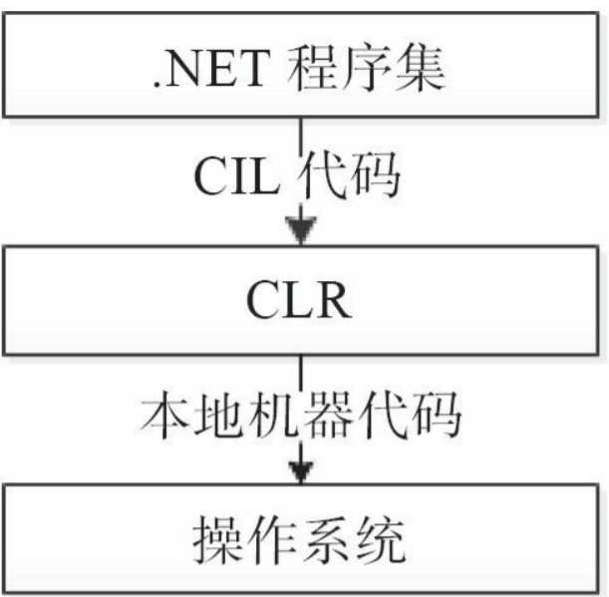

metadata
IL
CLS | C#/VB/F# 要遵循的规范 |  |  | 跨平台，支持异构平台
 |  |  |  | 程序集的复用

 |  |  |  | common language runtime
 |  |  |  | IL的运行环境
 |  | 清单数据
 |  |  |  | 安装.Net Framewrok

 |  |  |  | JIT--第一次--标记已--存根--调用--查找存根--执行机器码

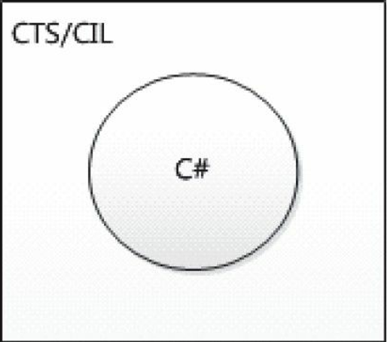
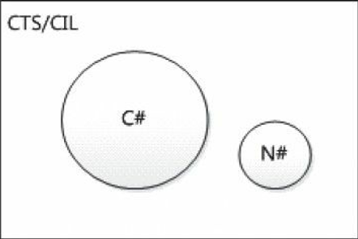
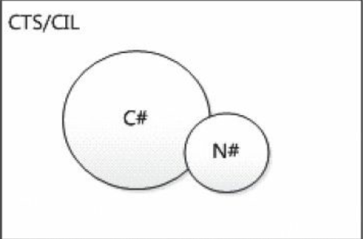
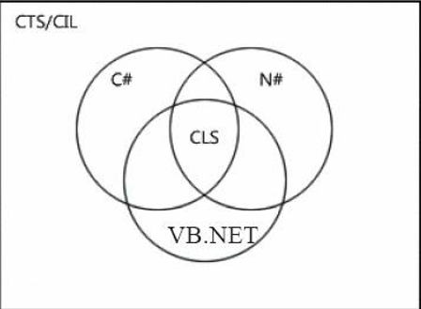

 | C#和CIL的关系 |  | C#和N#都是CIL实现，但是彼此不能互通 |  | C#和N#公开部分满足规范，我们才能互通 | CLS就是描述多语言互通的规范

堆栈
 | 堆栈(Stack) | 堆(Heap)

int i=3
 |  |  |  | 值类型
值类型变量 |  |  |  | 引用类型

new Student()
{
Id=1,
Name=”123”
}

Student s
引用类型变量

object oI=(object)i
int i=3
boxed:objectI
int i=3

装箱

int i=3
int i=3

 |  |  |  | 拆箱

new ReferenceTypeClass()
_valueTypeField=0

ReferenceTypeClass:rtc
复杂嵌套
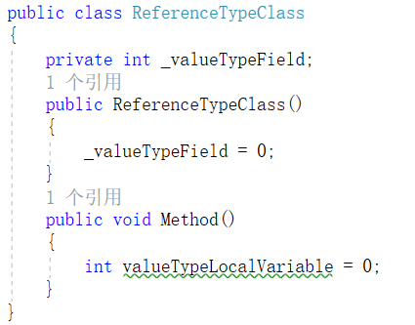
 |  |  | 值类型的值，会随着对象的位置存储

int valueTypeLocalVariable=0

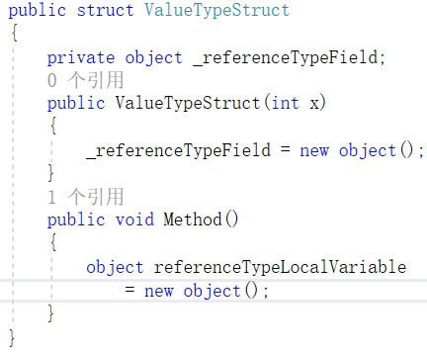
ValueTypeStruct:vts

object _referenceTypeField
new object()
 |  |  | 引用类型的值，一定在堆里面

object referenceTypeLocalVariable
new object()

 |  |  | student2

 |  |  | student1 |  | 大山

